데이터타입
데이터 타입

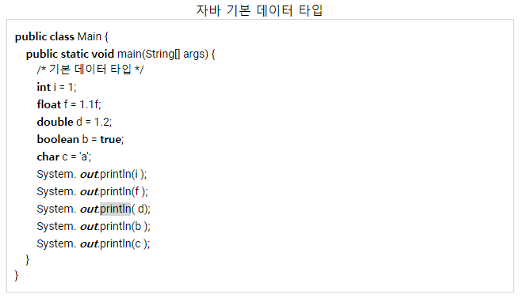
 | double은 소수점 표현시 뒤에 f안붙이고도 사용 가능하다.

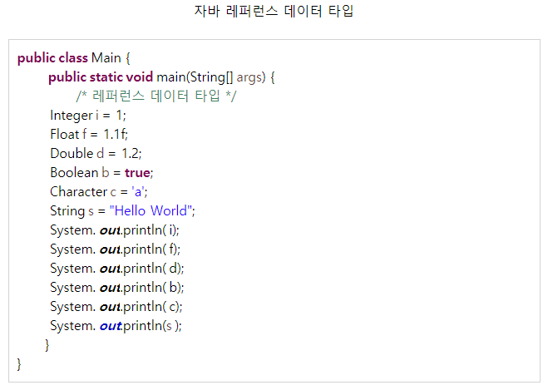
 | 콜렉션에선 특히 int 등은 사용 안되기에
 | integer이라 사용 해야함

 | character = char
 | 문자 하나만 출력함

If
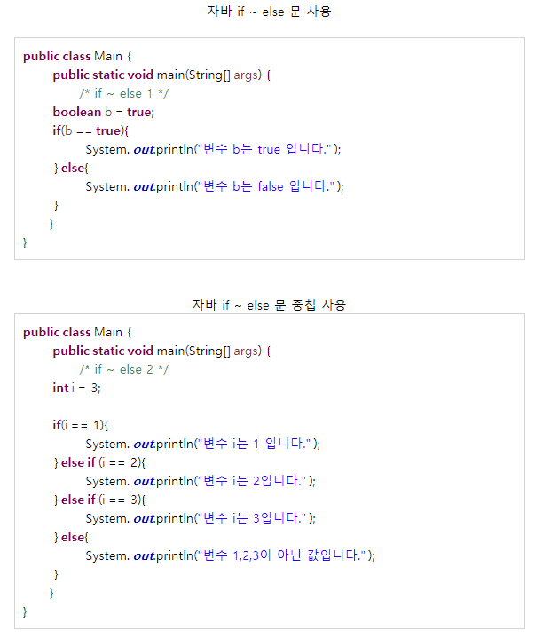
IF 조건문

try・catch
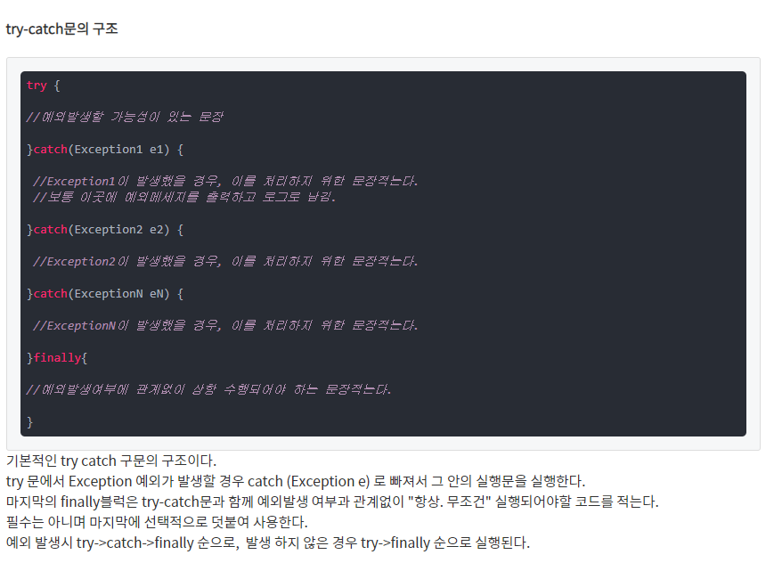
try・catch

Switch
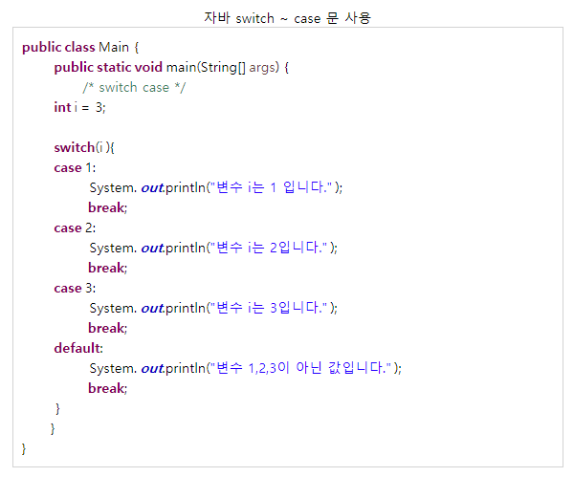
Switch

While
While반복문

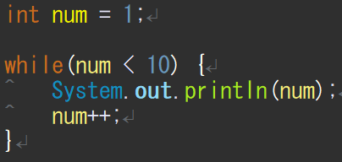
● | 기본형태
 |  | 시작점이 없기 때문에 시작점을 부여

 |  | 끝 점 뿐이 없음

 |  | 증감식도 추가해줘야 반복이 돔

● | 결과값

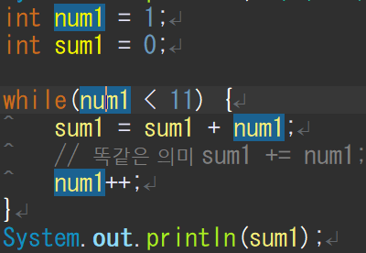
● | 누적값
 |  |  |  | a | = | a | + | b

 |  | a | a | + | = | b

 |  | a | + | = | b

For
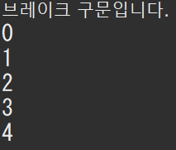
For반복문

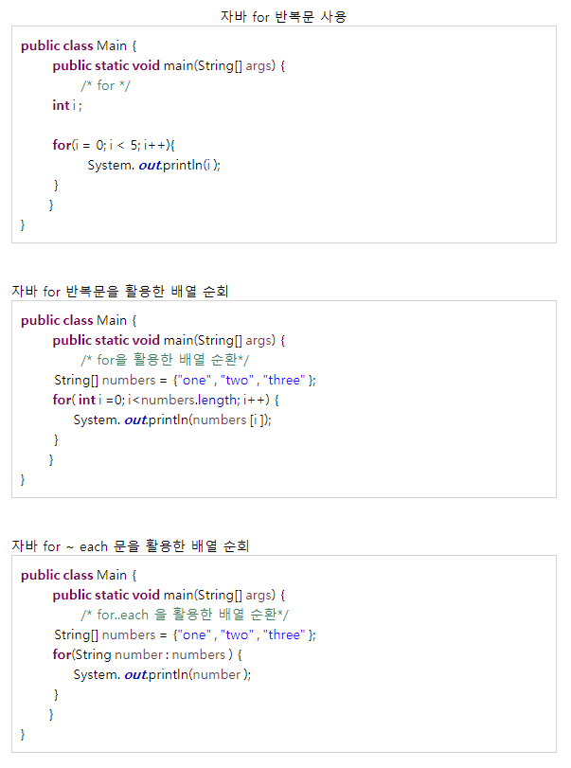
일반 For문
● | 기본 형태
 |  | 시작점
 |  | 끝점
 |  | 증감식

● | 결과값

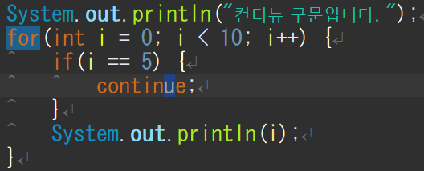
컨티뉴 구문
● | 기본 형태
 |  |  | 생략 시킨다는 의미
 |  |  | 그래서 5만 생략

● | 결과값
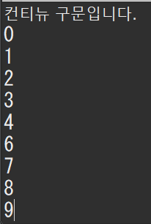

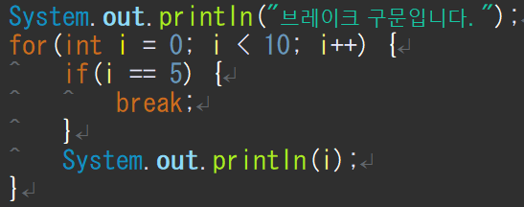
브레이크 구문
● | 기본 형태
 |  |  | 브레이크 이후는 처리 안됨
 |  |  | 그래서 5에서 멈춤

● | 결과값

비교판별구문
비교판별구문

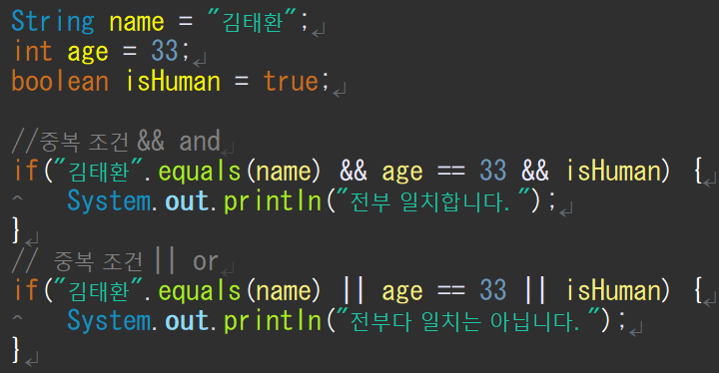
● | 비교
 | == : 같다
 | != : 다르다
 | += : 더한후 값에 넣는다.
 | -=: 뺀후 값에 넣는다.
● | 판별
 | && = and
 | || = or 버티컬 바

● | 글자 비교할 때 는
 | 대상.equals()로사용하는걸 추천
 | ==경우는 저장되는 메모리 값이 다를경우 동일한 문자라 하여도
 | 다른 값으로 처리 하기 때문에
 | 대상에는 null값은 올 수가 없다. null값과 비교하려면
 | null대상을 ()에 넣고 비교한다.

메소드란
● | 메소드

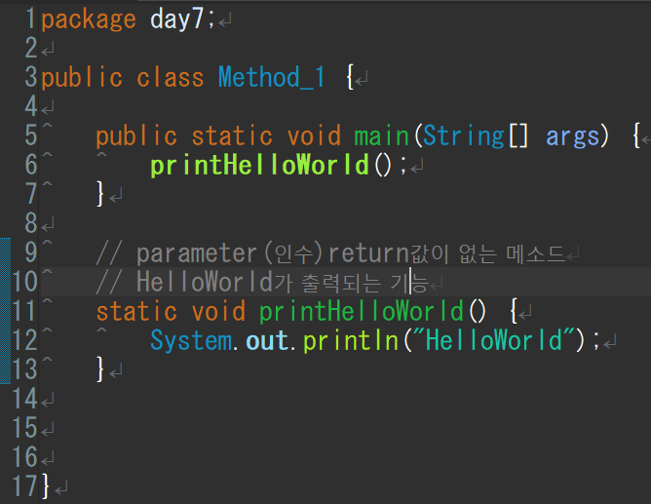
 | 함수 = 기능이 들어있음 |  |  | 장점: | 가독성
 | 기능1 | 기능2 | 기능3 |  | 수정 간편
 | 색 변환 | 크기 확대 | 복사

● | 메소드 구조 형태
 | 인수 | 반환값
 | 〇 | 〇
 | 〇 | ×
 | × | 〇
 | × | ×

 | 변환타입 메소드명(파라메타){
 |  | 기능
 |  | 반환값
 | }

 | 반환값이 없을 경우 void 사용
 | 반환값이 있을 경우 반환값 타입을 넣어줌
● | 생성장소
 | 클레스 안에서만 생성 가능
 | 되도록 메인 메소드 밑에다가 만드는 게좋음
 | 메인 함수에 출력 넣고 변수 넣고 마우스 클릭해서 메소드 작성하면 맞는 타입까지 들어감

● | static이란?
 | 자바가 메모리 할당을 한번 하기 때문에 메모리적 이점이 크다.
 | 또한 스테틱의 변수 값 또한 공유한다.

● | 동일 의미
 | 인수,파라메타,히키수
 | 리턴치,모더리치,리터치

배열
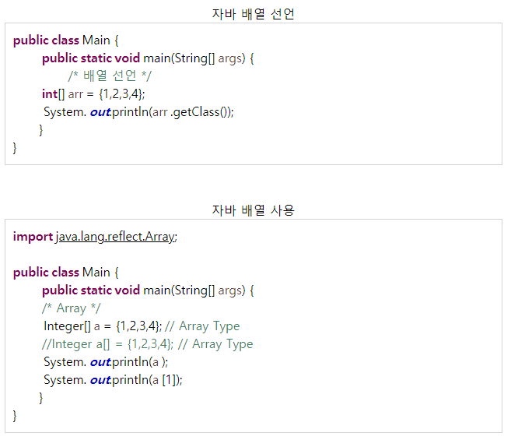
배열

콜렉션(리스트,맵)
● | 메소드 소스 분석
 |  | 종족과 유닛을 출력

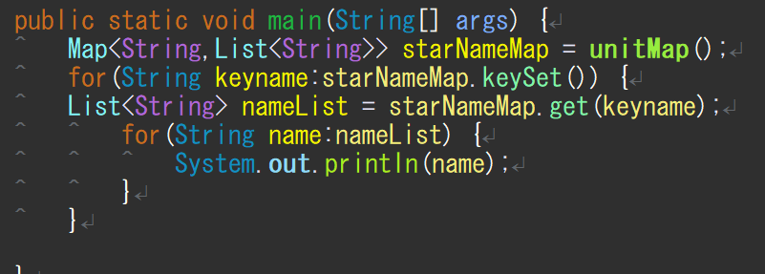
● | 메인메소드에서 출력 |  |  |  |  |  |  |  | unitMap()
 |  |  | 맵만 넘겨 받으면 그걸로 |  |  | starNameMap |  |  | unitMap | 테란 | terranUnitList
 |  |  | 다 출력 할 수 있음 |  |  |  |  |  |  |  | 0 | 마린
 |  |  |  |  |  |  |  |  |  |  | 1 | 메딕
 |  |  |  |  |  |  |  |  |  |  | 2 | 고스트
 |  |  |  |  |  |  |  |  |  | 저그 | zergUnitList
 |  |  |  |  |  |  |  |  |  |  | 0 | 저글링
 |  |  |  |  |  |  |  |  |  |  | 1 | 히드라
 |  |  |  |  |  |  |  |  |  |  | 2 | 뮤탈
 |  |  |  |  |  |  |  |  |  | 프로토스 | protosUnitList
 |  |  |  |  |  |  |  |  |  |  | 0 | 질럿
 |  |  |  |  |  |  |  |  |  |  | 1 | 다크템플러
● | 리스트 3개 생성 |  |  |  |  |  |  |  |  |  | 2 | 드라군
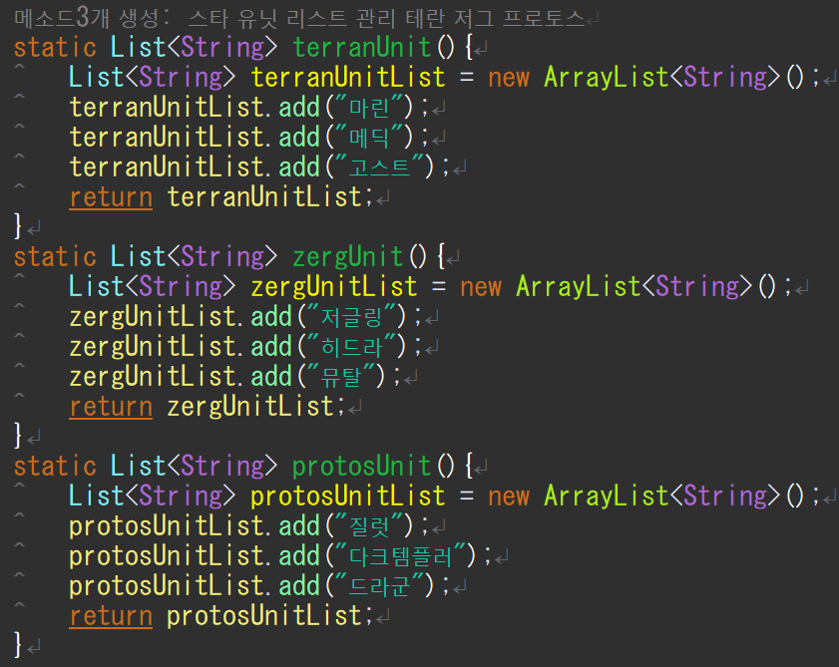
 |  |  |  | return값이 존재 하지 않는다면 static void terranUnit(){
 |  |  |  | return값이 있다면 메소드값의 타입을 지정해줌 타입:List<String>
 |  |  |  | 메소드명 | terranUnit()
 |  |  |  | 기능 | 리스트작성 |  | terranUnitList
 |  |  |  |  |  |  | 0 | 마린
 |  |  |  |  |  |  | 1 | 메딕
 |  |  |  |  |  |  | 2 | 고스트

 |  |  |  | 메소드명 | zergUnit()
 |  |  |  | 기능 | 리스트작성 |  | zergUnitList
 |  |  |  |  |  |  | 0 | 저글링
 |  |  |  |  |  |  | 1 | 히드라
 |  |  |  |  |  |  | 2 | 뮤탈

 |  |  |  | 메소드명 | protosUnit()
 |  |  |  | 기능 | 리스트작성 |  | protosUnitList
 |  |  |  |  |  |  | 0 | 질럿
 |  |  |  |  |  |  | 1 | 다크템플러
 |  |  |  |  |  |  | 2 | 드라군

● | 맵에 리스트 넣기
 |  |  |  |  |  |  |  |  |  | return unitMap; 으로 값 반환
 |  |  |  |  |  | 맵타입의 메소드 작성
 |  |  |  |  |  | 메소드명 | unitMap()
 |  |  |  |  |  | 기능1 | 맵 생성 |  | unitMap

 |  |  |  |  |  | 기능2 | 리스트작성 |  | terranUnitList
 |  |  |  |  |  |  |  |  | 0 | 마린
 |  |  |  |  |  |  |  |  | 1 | 메딕
 |  |  |  |  |  |  |  |  | 2 | 고스트
 |  |  |  |  |  |  |  |  | zergUnitList
 |  |  |  |  |  |  |  |  | 0 | 저글링
 |  |  |  |  |  |  |  |  | 1 | 히드라
 |  |  |  |  |  |  |  |  | 2 | 뮤탈
 |  |  |  |  |  |  |  |  | protosUnitList
 |  |  |  |  |  |  |  |  | 0 | 질럿
 |  |  |  |  |  |  |  |  | 1 | 다크템플러
 |  |  |  |  |  |  |  |  | 2 | 드라군
 |  |  |  |  |  | 기능3 | 맵 키값 지정 |  | unitMap | 테란 | terranUnitList
 |  |  |  |  |  |  |  |  |  |  | 0 | 마린
 |  |  |  |  |  |  |  |  |  |  | 1 | 메딕
 |  |  |  |  |  |  |  |  |  |  | 2 | 고스트
 |  |  |  |  |  |  |  |  |  | 저그 | zergUnitList
 |  |  |  |  |  |  |  |  |  |  | 0 | 저글링
 |  |  |  |  |  |  |  |  |  |  | 1 | 히드라
 |  |  |  |  |  |  |  |  |  |  | 2 | 뮤탈
 |  |  |  |  |  |  |  |  |  | 프로토스 | protosUnitList
 |  |  |  |  |  |  |  |  |  |  | 0 | 질럿
 |  |  |  |  |  |  |  |  |  |  | 1 | 다크템플러
 |  |  |  |  |  |  |  |  |  |  | 2 | 드라군

DI(스프링사용 X)
스프링 사용 안한 예 소스 분석

● | 구조도
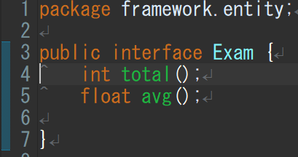
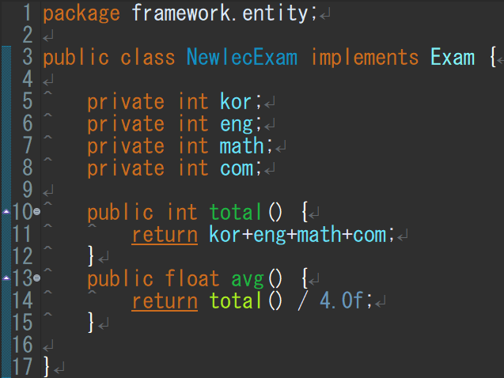
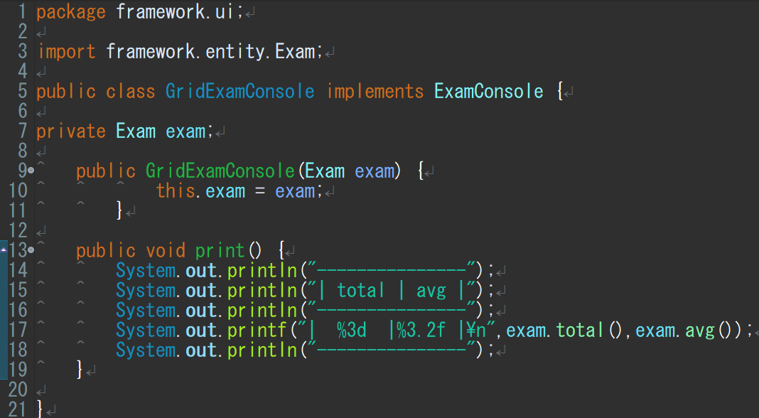
합계와 평균을 나타내는 인터페이스
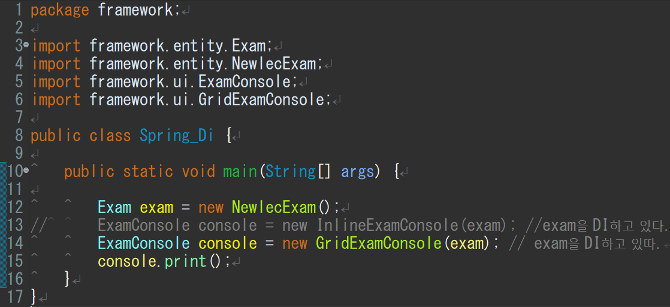
이것들을 임포트해서 사용
exam이란 객체를
InlineExamConsole에 끼울지 GridExamConsole에 끼울지
스프링을 쓰면 어디에 끼울지를 스프링이 자동 수정해준다.

 |  | public | 제한없이 어디서나 접근 가능하다는 뜻
 |  |  | 외부에서 지정된 변수 등을 자유로히 사용가능
 |  | private | 이것으로 선언된 클래스멤버는 외부에 공개 안됨
 |  |  | 즉 해당 객체의 퍼블릭메소드를 통해서만 접근 가능
 |  | void | 보이드 타입 메소드는 반환값이 없는 메소드
인터페이스에 값을 넘기는 클래스
합계값과 평균값을 넘김
 |  |  | 즉 리턴이 없다는 의미

 |  | interface | 클래스들이 구현해야하는 동작을 지정하는 추상자료형

 |  | this | 자신을 가르키는 키워드

 |  | println() | 변수의 값을 그대로 출력
 |  |  | 값을 변환하지 않고는 다른 형식으로 출력할 수 없다.

 |  | printf() | 반면에 printf()는 지시자를 통해 변수의 값을 |  | 1. %d : 10진수로 출력 정수형
 |  |  | 여러 가지 형식으로 변환하여 출력할 수 있다. |  | 2. %f : 실수형
 |  |  |  |  | 3. %e : 지수형
 |  | static | 상시메모리 할당중 |  | 4. %o : 8진수로 출력
 |  |  | 메모리 비효율 |  | 5. %x : 16진수로 출력
 | Exam은 인터페이스 NewlecExam은 인터페이스에 값을 넘기는 클래스 |  | 객체화 시키면 static안해도 됨 |  | 6. %u : 부호없는 10진수로 출력
 | exam은 객체 |  |  |  | 7. %g : 실수형으로 자동 출력
void 출력하는 인터페이스
 |  |  |  |  | 8. %p : 포인터의 주소를 출력
 |  |  |  |  | 9. %c : 하나의 문자로 출력 문자형
 | ExamConsole은 인터페이스이고 GridExamConsole이 인터페이스에 값을 넘기는 클래스 |  |  |  | 10. %s : 문자열을 출력
 | GridExamConsole에 객체 exam을 결합(인젝션)
 | GirdExamConsole값이 인터페이스 ExamConsole의 객체인 console에 값으로 들어감

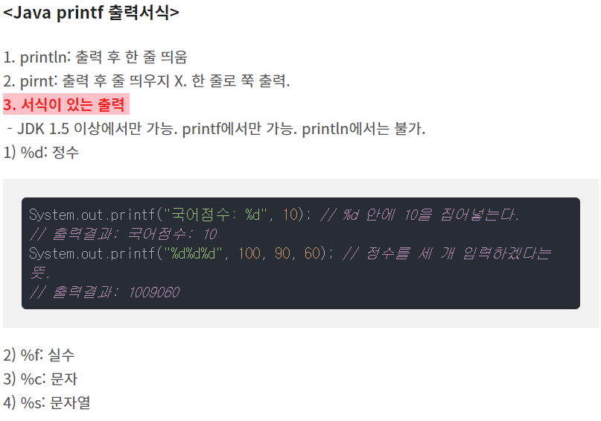
void 출력하는 인터페이스에 값을 넘기는 클래스

 |  |  |  | %3d %3.2f
 |  |  |  | 앞에 붙는 숫자는 오른쪽 정렬을 위한 숫자 입니다.(띄어쓰기와 동일)
 |  |  |  | 소수 자리 붙는 숫자는 0.2 만큼 이라 했을때 소수 셋째 자리에서 반올림 하여 둘째 자리 까지만 출력하는 숫자 입니다.예시 printf(%[폭].[정밀도]서식지정자)

● | 상세 분석

 | 일단은 Exam이란 인터페이스를 설정한다.
 | Exam안에는 토탈함수와 평균함수 박스를만들어둠

 | 그리고 NewlecExam이란 클래스를 만들고
 | 이NewlecExam클래스는 인터페이스 객체
 | exam에 값을 넣게 한다.

 | NewlecExam에는
 | 4과목의 점수를 넣고
 | 이때 인터페이스에 토탈과 평균함수에
 | 넘길 값을 각각 리턴을 통해 넣어줌

 | 같은 방식으로 인터페이스 ExamConsole을 설정
 | void print()로 반환값없이 출력한다를 지정

 | 클래스GridExamConsole은 토탈과 평균을
 | 출력하도록

 | Exam안에는 토탈함수와 평균함수 그릇이 만들어져있다.
 | 그걸 임포트 해와서 사용할 거고

 | 이 단계에선 exam그릇을 선언해주고 (현재 안은 null상태)
 | 클래스GridExamConsole(객체)에서 객체넣은걸 빈그릇 exam에 넣는단
 | 내용

스프링 MVC 예제1
스프링 MVC 예제1

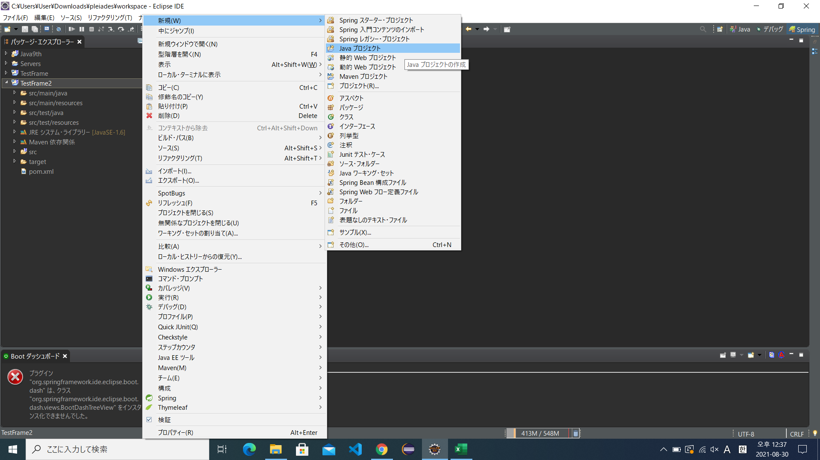
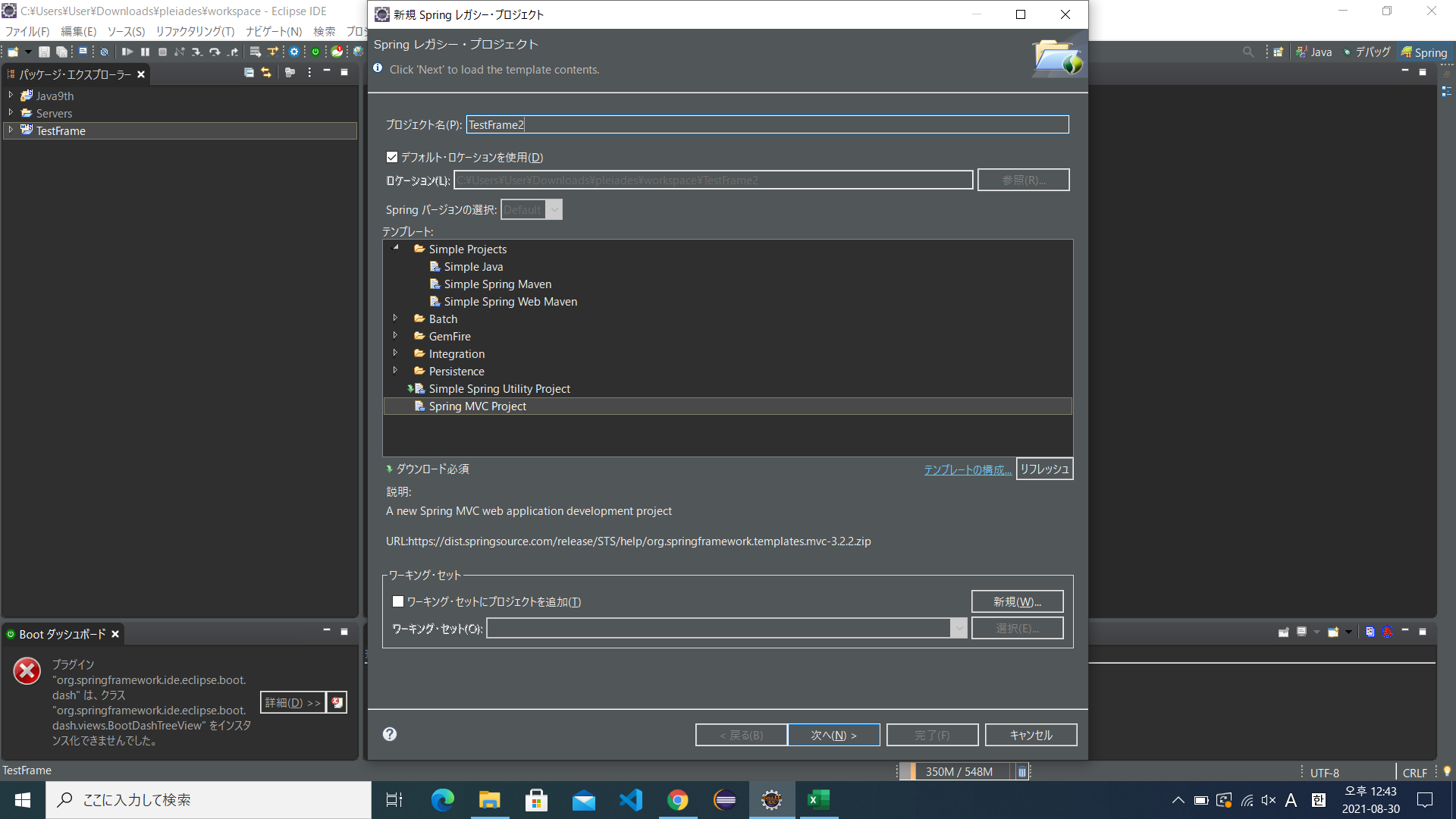
삼단 구문으로 작성 역순
study.co.kr 이라면
kr.co.study로 작성
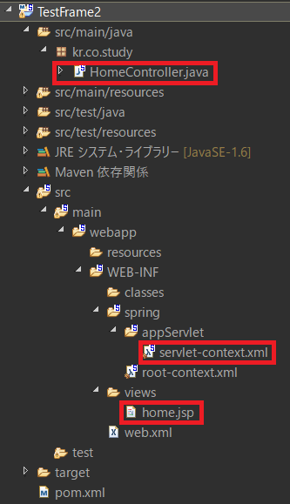
● | MVC사용 예제1 |  |  |  | ● | 주요 파일 경로 |  |  | ● | 형태설명
 |  |  |  |  |  |  |  |  |  | src/main/java |  | 자바 관련 처리
 |  |  |  |  |  |  |  |  |  | src/main/resources |  | 필요 설정들 들어있음
 |  |  |  |  |  |  |  |  |  | src/test/ |  | 테스트 하는 장소
 |  |  |  |  |  |  |  |  |  | maven |  | 의존관계
 |  |  |  |  |  |  |  |  |  |  |  | 이걸 기준 위:백앤드
 |  |  |  |  |  |  |  |  |  |  |  | 밑: 화면관련
 |  |  |  |  |  |  |  |  |  | src/…./views |  | 화면 저장장소

 |  |  |  |  | ● | MVC구조 예
 |  |  |  |  |  | DB
 |  |  |  |  |  | dao등사용 | M | 모델 | DB에서 가져올거 가져옴 |  |  | 다시 C로보냄
 |  |  |  |  |  | jsp등사용 | V | 뷰 | 출력
 |  |  |  |  |  |  | C | 컨트롤 | 어느모델에 보내 |  |  |  | 받은 값을 V로보냄

 |  |  |  |  |  | 검색입력

로그 확인 하는 것
● |  |  |  |  |  |  |  | ● | 어노테이션 @
 |  |  |  |  |  |  |  |  | 의미 있는 주석
 |  |  |  |  |  |  |  |  |  | 존재하는 어노테이션
 |  |  |  |  |  |  |  |  | 컨트롤러 | 컨트롤러 | 리퀘스트맵핑
 |  |  |  |  |  |  |  |  | 서비스
 |  |  |  |  |  |  |  |  | 모델 | 레포지토리

GET:넣은 값이 그대로 나타남
POST:넣은값이배열식으로 나타나 알수 없음

jsp파일명

● | home.jsp에 값 보내기 |  |  | ● | home.jsp에
Key값
Key값에 해당하는 값

 |  |  |  |  |  |  |  |  |  | 이렇게됨
 |  |  |  |  |  |  |  |  |  |  | 화면에서 값 출력
 |  |  |  |  |  |  |  |  |  |  | ${"변수명"}

● | servlet-contest.xml파일 | xml파일은 설정담당하는파일 이라 생각하면 됨
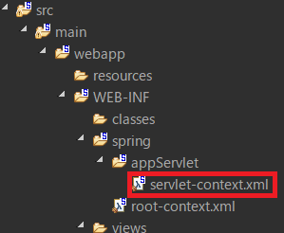

이 부분이 컨트롤에서의 리턴값에 문자열을 화면으로 보내도록 되어 있음

● | jsp파일
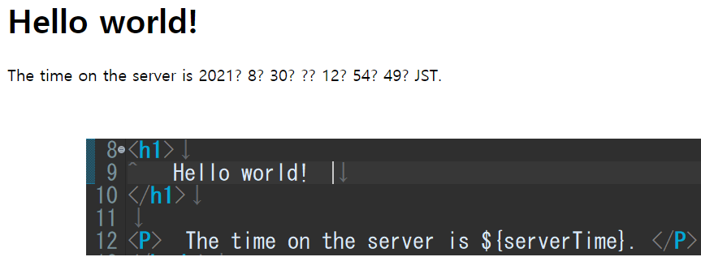
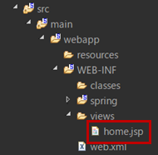

● | 라이브러리 추가

 | 이하 구문 처럼 다운받고 싶은 라이브러리 구글링해서 이하 소스 복붙해 넣으면 자동 다운 됨

● | 페이지 추가
 | 컨트롤러에서 리퀘스트맵핑 추가후 |  | 뷰에서 jsp생성
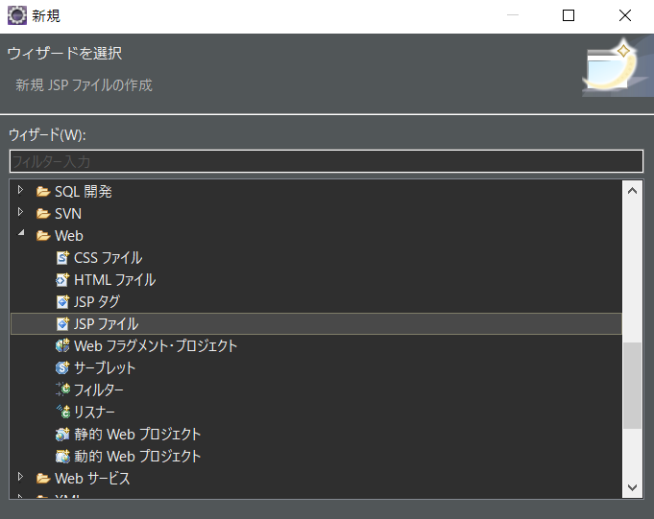

 | 기존메인뷰에home.jsp에는 1,2번이 없을 것이므로 거기에다도 이걸 추가 해주는 게 좋음
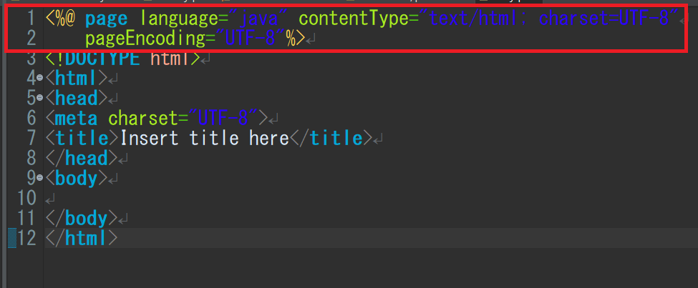
인코딩
영문이외의 글자들도 출력이 되도록 인코딩해주는 기능

웹에서 입력 될 주소
출력할 jsp이름

스프링예제2
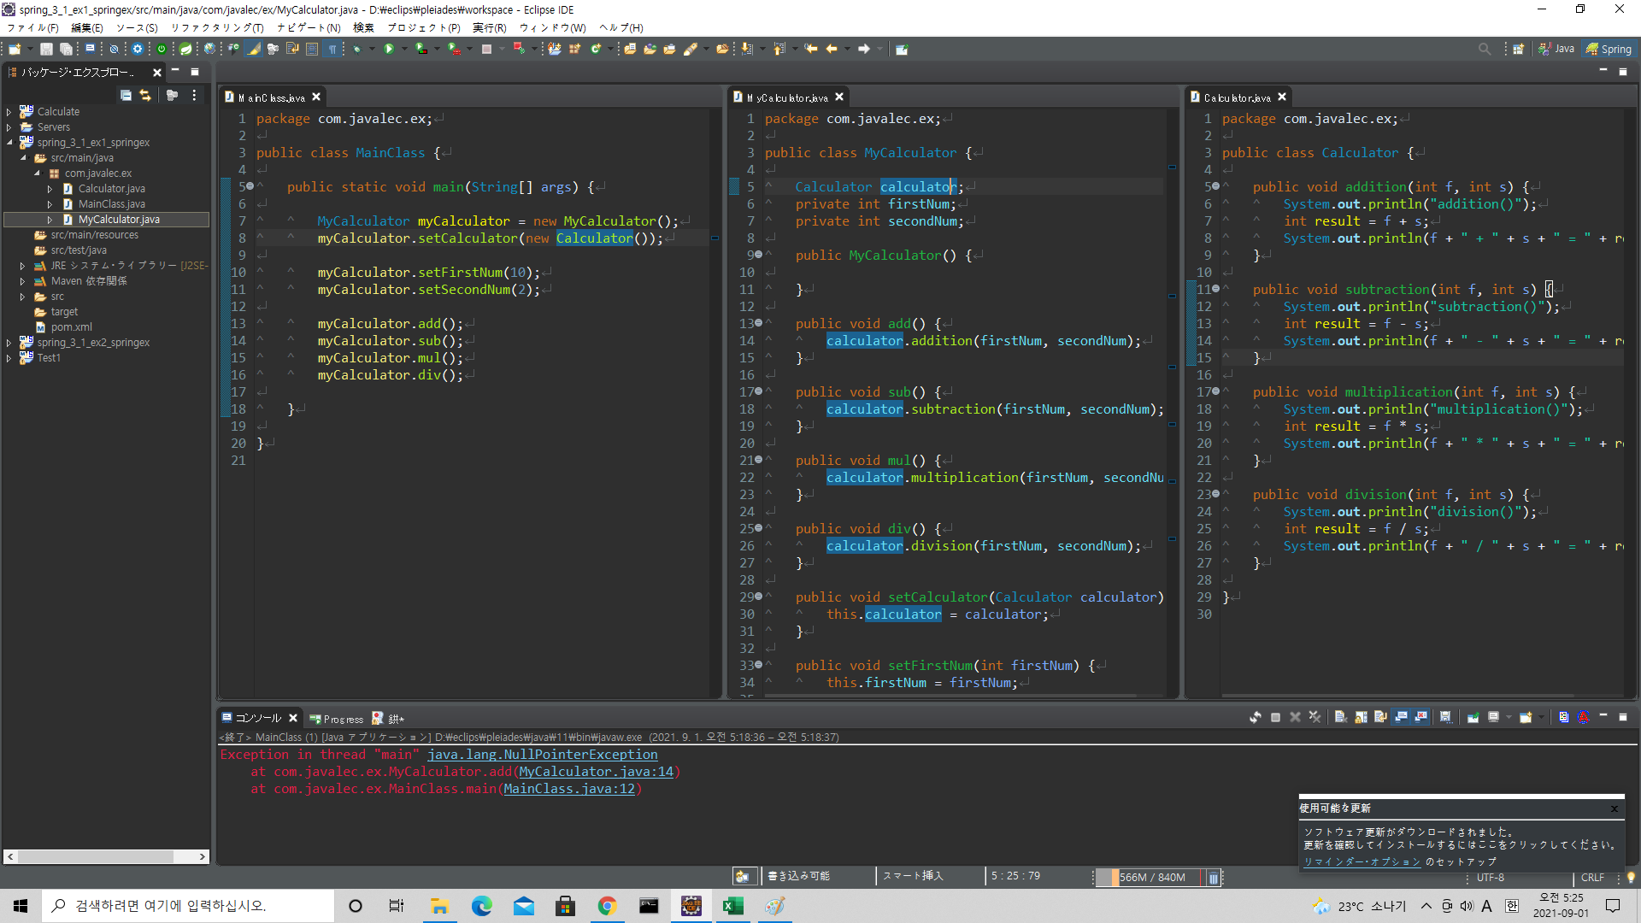
스프링 예제2

HTML
HTML

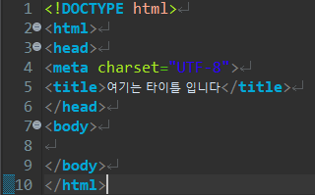
●
 |  | 함수 등은 head쪽에 넣는다. | ・html에서의 주석은 <!-- 할말 -->
 |  | 그래서 body에서 가져온다.
 |  |  | ・<hr> : 수평선

 |  |  | ・<h1></h1>에서 <h6></h6>는 글자크기 조절

 |  |  | ・사진 : <img src="넣고싶은 사진의 이미지 주소">

 |  |  | ・하이퍼링크 : <a href="이동할 url">설명 등 글자 넣기</a>

 |  |  | ・띄어쓰기(개행) : <br>

 |  |  | ・화면에서 글자 사이에 스페이스를 많이 넣더라도 단 한개만 띄어쓰기로 판단함
 |  |  | 추가로 띄어쓰기를 표기할경우 &nbsp;를 사이에 넣어줘야함

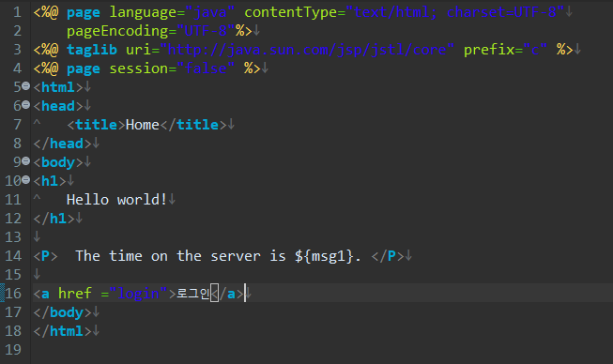
 |  |  | ･input(텍스트입력창)
 |  |  | ･글자 입력(보통 아이디 입력같을 때 많이 선택)
 |  |  | <input type="text">
 |  |  | 안에 maxlength="5"를 넣으면 글자최대입력을 제한가능, 왜 넣냐면 디비에 제한한 글자수를 넘지 않도록 하기위해
 |  |  | 안에 placeholder="아이디를 입력하세요"를 넣으면 안내문구를 삽입가능
 |  |  | ･패스워드 입력(패스워드같이 값이 보여선 안될 경우 많이 선택)
 |  |  | <input type="password">
 |  |  | ･날짜선택
 |  |  | <input type="date">
 |  |  | ･라디오박스는 네임속성을 묶어서 카테고리를 묶어줘야 하나만 선택이 가능, 선택지중 하나는 선택해야함
 |  |  | <input type="radio">남<input type="radio">여 name="gender
 |  |  | ･체크박스는 네임속성 해도 되고 안해도 됨, 체크 안해도 문제없는 항목
 |  |  | <input type="checkbox">영화<input type="checkbox">음악

 |  |  | ･텍스트영역
 |  |  | rows는 줄수, cols는 한줄에 몇글자, 안하면 처음 화면이 작음
 |  |  | <textarea rows="10" cols="30"></textarea>

 |  |  |  | ･드롭다운박스
 |  |  |  | 내용을 선택식으로 할 때
 |  |  |  | <select>
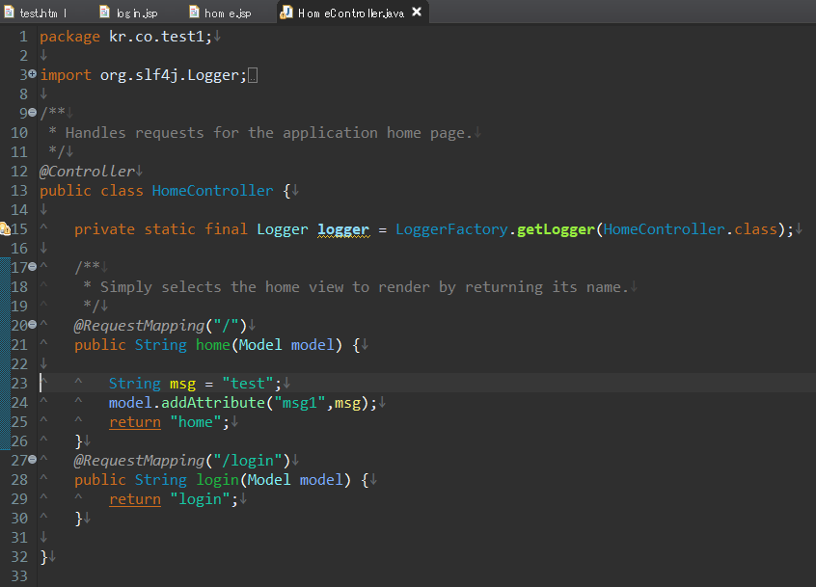
 |  |  |  |  | <option>1월</option>
 |  |  |  |  | <option>2월</option>
 |  |  |  |  | <option>3월</option>
 |  |  |  | </select>

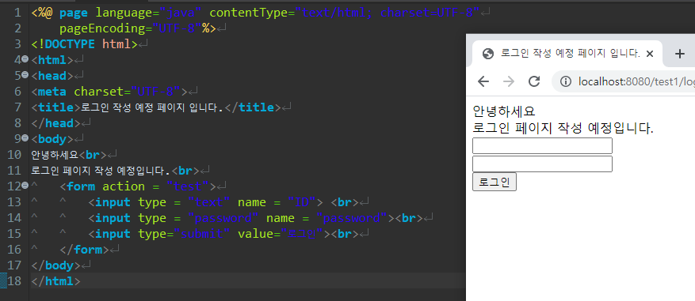

 |  |  |  | ID에 값들어감
 |  |  |  | password란 곳에 값들어감

 | s

SQL (CRUD)
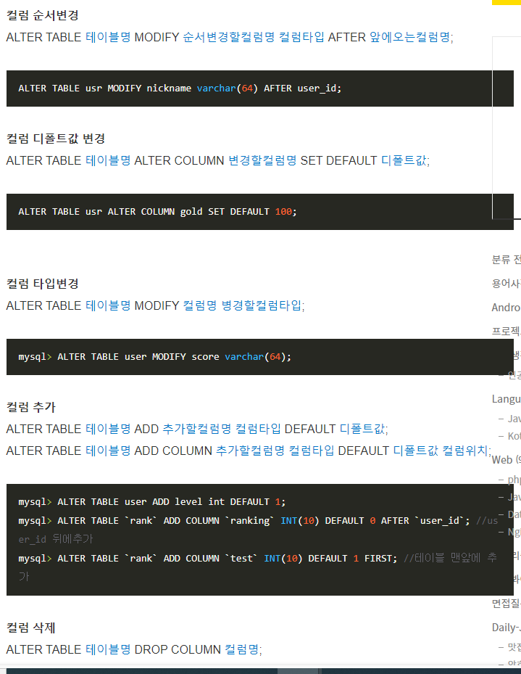
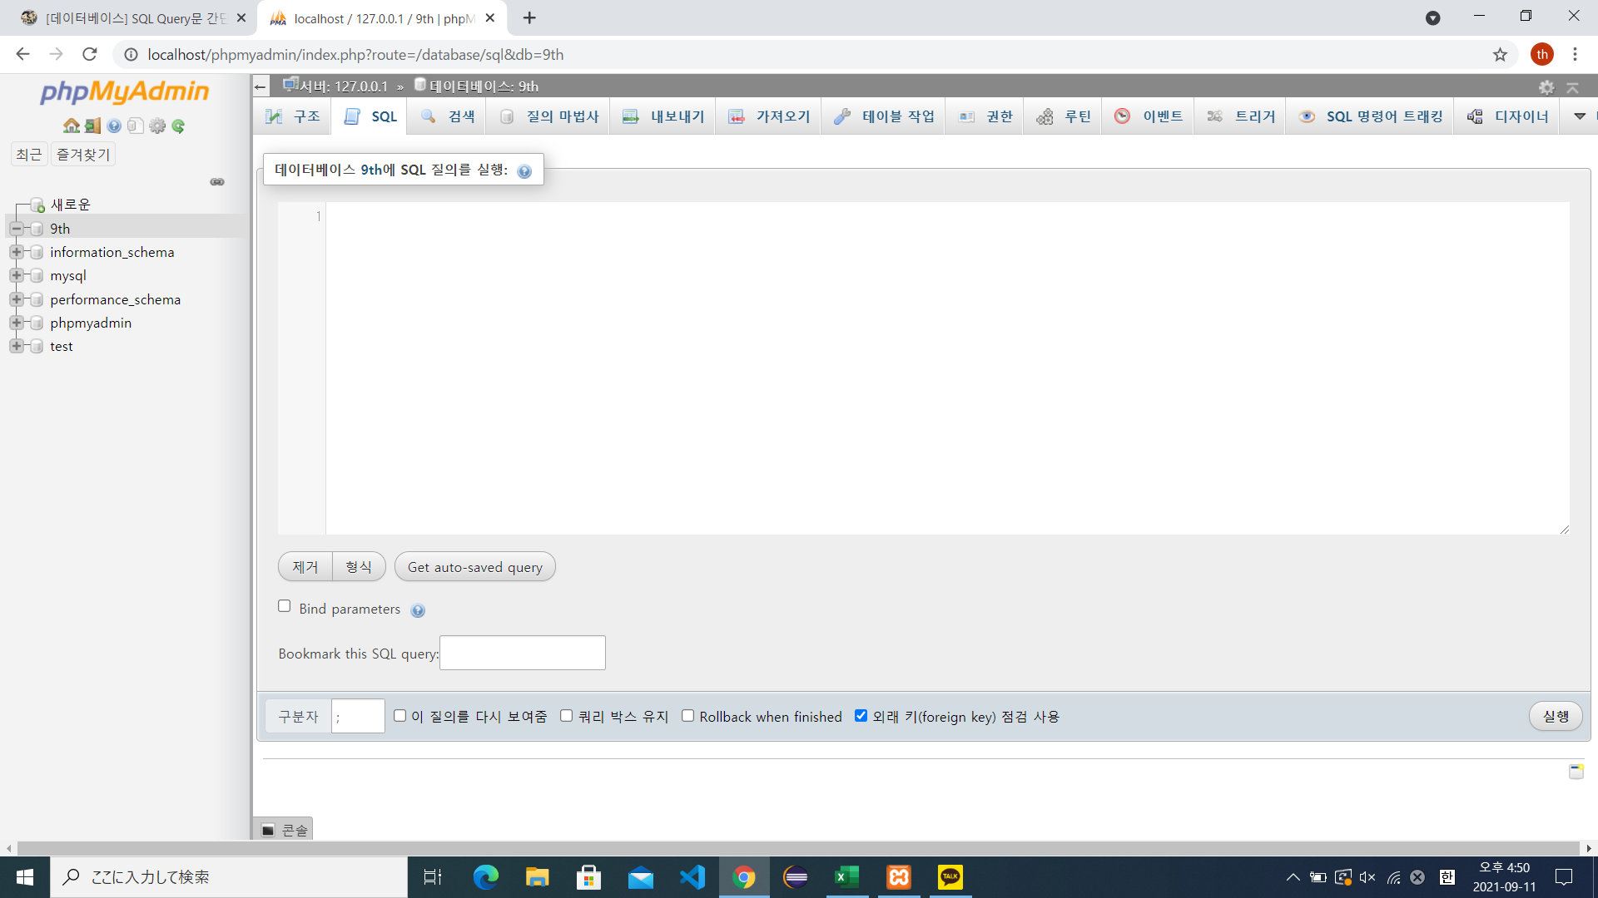
● | MySQL | 컴퓨터
 | DB | 드라이버 |  | 프로젝트당 만듬 |  | 동유모 | 스키마
 | 테이블 | 폴더개념 |  |  |  | 각 게시판
 | 컬럼 | 번호,작성자,주소등
 | <테이블>
 | 번호 | 이름 | 나이 |  | 컬럼
 | 1 | 김 | 22
 | 2 | 이 | 23
 | 3 | 박 | 24

● | SQL | (CRUD와JOIN)
 | MySQL이란 데이터 서버 사용해봄
 | 기본적 SQL문
 | C | 생성 | INSERT,CREATE | 대문자 사용에 주의
 | R | 읽기 | SELECT
 | U | 갱신 | UPDATE
 | D | 삭제 | DELETE | 테이블은DROP
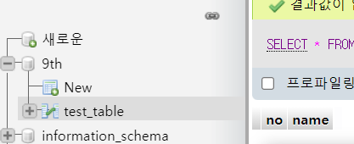
● | 테이블 생성
 | CREATE TABLE test_table (no int(10), name varchar(10));
 | CREATE TABLE |  | test_table | (no int(10), name varchar(10));
 | SQL문 |  | 테이블명 | 컬럼작성
 |  |  |  | varchar가 String이라 생각하면됨
 |  |  |  | (10)은 10글자라고길이지정
● | 값넣기
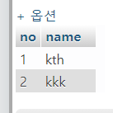
 | INSERT INTO test_table (no,name) VALUES (1,"kth"),(2,"kkk");
 | INSERT INTO |  | test_table | (no,name) | VALUES(1,"kth"),(2,"kkk");
 | SQL문 |  | 테이블명 | 컬럼지정 | 값넣기
 |  |  |  | 생략가능 | 다들어감

 | INSERT INTO test_table VALUES (3,"the"),(4,"kjf");
 | INSERT INTO test_table VALUES (5,"whe");
 | INSERT INTO test_table (no) VALUES(6);

● | 확인
 | SELECT * FROM test_table; |  |  |  | 전부다 출력
 | SELECT 컬럼명 FROM 테이블명; |  |  |  | 원하는 컬럼만 출력

 | SELECT name FROM test_table;

● | 조건걸기
 | SELECT*FROM test_table WHERE no=1; |  |  |  |  | (부등호도 가능)

 | SELECT | * | FROM | test_table | WHERE | no=1 | ;
 |  | 컬럼명 | 어느테이블 | 테이블명 | 조건입력 | 이것만

 | 즉 여기서 어느테이블에서 이러한 조건의 컬럼들만 가져온다로 원하는 테이블을 만든 후 작업한다.

● | 페이징처리 |  | LIMIT
 | 한페이지 일정 갯수만 출력
 | SELECT | * | FROM | test_table | LIMIT | 1,3;
 |  | 컬럼명 |  | 테이블명 | 출력한계 | 0~100까지

 |  |  |  |  |  |  | ASC정순
 | SELECT | * | FROM | test_table | ORDER BY | no | DESC | LIMIT | 3;
 |  | 컬럼명 |  | 테이블명 | 기준잡기 | 지정컬럼명 | 역순 |  | 마지막에서 3개

 |  |  |  |  |  |  |  |  |  |  | no | index num | DESC
 | SELECT | * | FROM | test_table | ORDER BY | no | DESC | LIMIT | 1,3; |  | 1 | 0 | 6
 |  | 컬럼명 |  | 테이블명 | 기준잡기 | 지정컬럼명 | 역순 |  |  |  | 2 | 1 | 5
 |  |  |  |  |  |  |  |  |  |  | 3 | 2 | 4
 |  |  |  |  |  |  |  |  |  |  | 4 | 3 | 3
 |  |  |  |  |  |  |  |  |  |  | 5 | 4 | 2
 |  |  |  |  |  |  |  |  |  |  | 6 | 5 | 1

● | 갯수확인
 | SELECT COUNT(*) FROM test_table;
 | SELECT | COUNT | (*) | FROM | test_table;
 |  | 갯수 | 컬럼명 | 어느테이블 | 테이블명

● | 출력컬럼명 변경 |  | JOIN쓸 때 유용함
 | SELECT | COUNT | (*) | AS 갯수 | FROM | test_table;
 |  | 갯수 | 컬럼명 | 변경할컬럼명 | 어느테이블 | 테이블명
 |  |  |  | AS 생량가능

 |  |  |  |  |  |  | 되도록 조건에는 고유값을 기준으로 설정하는게 좋음 중복이 없으니까 엉뚱한게 수정될 리스크가 적음
 |  |  |  |  |  |  | 조건 잘못 설정하면 엉뚱한게 다 바뀜
● | UPDATE | 수정/갱신 | 조건을 반드시 넣어야함 |  |  |  | 조건 안넣으면 테이블 값 다 바뀜
 | UPDATE | 테이블명 | SET | name | = | "KimTaeHwan" | WHERE | no=1;
 |  |  | 어느컬럼변경 | 컬럼명 |  | 변경컬럼명 | 조건 | 이조건

 |  |  |  |  |  |  | ★rollback;
 |  |  |  |  |  |  | 롤백 가능
 |  |  |  |  |  |  | (오토커밋아닌상태만)
 |  |  |  |  |  |  | 오토커밋: | SQL에 치면 바로 테이블에 반영됨
 |  |  |  |  |  |  | SELECT @@AUTOCOMMIT;
● | 고유값 설정 |  |  |  |  |  | 오토커밋 여부 확인 |  | 0,1출력 | 1이면 오토커밋중
 | 중복 안되도록 됨 |  | 아이디 등은 고유값 |  |  |  | 오토커밋 종료
 |  |  |  |  |  |  | SET AOUTOCOMMIT = FALSE;

● | 삭제 |  | 조건을 반드시 넣어야함
 | DELETE | FROM | test_tabl | WHERE | no=3;
 |  |  | 테이블명 | 조건 | 이조건
 |  |  |  | 되도록 조건에는 고유값을 기준으로 설정하는게 좋음 중복이 없으니까 엉뚱한게 수정될 리스크가 적음
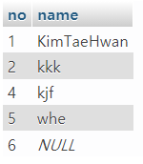
 |  |  |  | 조건 잘못 설정하면 엉뚱한게 다 바뀜
 |  |  |  | 조건 안넣으면 테이블 값 다 바뀜

● | 테이블 복사 |  | 업데이트 시 등 미스에 의해 원본데이터 손상리스크 회피
 | 복사 -> 작업 -> 원본에 덮어 쓰기
 | CREATE TABLE test_table_kim SELECT * FROM test_table;
 | CREATE | TABLE | test_table_kim |  | SELECT | * | FROM | test_table;
 |  |  | 복사테이블명 |  |  |  |  | 원본테이블명

● | 테이블 삭제
 | DROP TABLE test_table_kim;

● | 컬럼명 수정
 | ALTER | 테이블명 | CHANGE | 컬럼명 | 바꿀컬럼명 | 타입(길이);

SQL(추가)
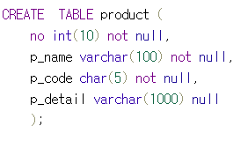
● | 컬럼에 조건 넣기
 |  |  |  | not null | null값이 못들어 감 | 반드시 값이 들어야 됨 | 필수입력
 |  |  |  | char | 문자열 타입인데 5라면 빈공간을 스페이스로 넣어서 5값을 딱 맞춤 |  | 주민번호
 |  |  |  | null | 인서트시 값안넣어도 됨 |  | 임의입력

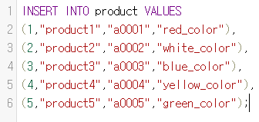
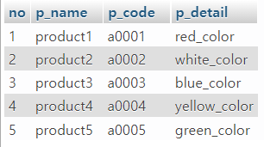
 |  |  |  |  | 중복값 방지 = primary key(pk)라고함
 |  |  |  |  | 보통은 no를 pk키로 설정 하는 경우가 많음

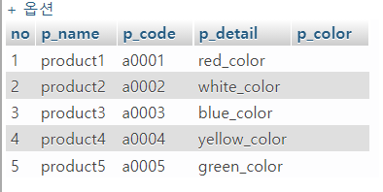

 | 변경시엔 데이터 타입등도 지정 해줘야함
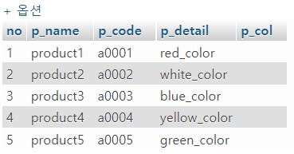

● | no를 pk키로 지정

● | no는 테이블 생성시 자동 증가되도록 설정

 | 5번 삭제후 다시 재 작성 그럼 5번에 안들어가고 6번이 생성됨
 | 이렇기 떄문에 자동증가 값을 다시 초기화 셋팅 시켜야함

● | 검색시 조건 달기
 | AND OR로
 | 선조건 달 시엔 ()로

● | 쿼리문 연습 사이트
 | w3schools.com/sql
 | 참고
 | https://www.w3schools.com/sql/trysql.asp?filename=trysql_select_all

 | SELECT * FROM Customers LIMIT 0,3; |  |  |  |  | 위에서 3번째 까지
 | SELECT * FROM Customers ORDER BY CustomerID DESC LIMIT 0,10; |  |  |  |  | 밑에서 100개
 | UPDATE Shippers SET Phone=(503)555-4444 WHERE ShipperID = 2; |  |  |  |  | 2번째 번호 갱신
 | DELETE FROM Shippers WHERE ShipperID=2; |  |  |  |  | 2번째 삭제
 | INSERT INTO Shippers VALUES (4,"Kim Taehwan",'(503)515-4444'); |  |  |  |  | 삽입 가능
 | SELECT * FROM OrderDetails WHERE ProductID >= 20; |  |  |  |  | 20이상만 출력
 | SELECT * FROM OrderDetails ORDER BY OrderDetailID DESC; |  |  |  |  | 내림차순 정렬
 | SELECT OrderID,ProductID FROM OrderDetails |  |  |  |  | 검색 컬럼지정
 | SELECT OrderID 주문아이디,ProductID 상품아이디 FROM OrderDetails |  |  |  |  | 컬럼명 별칭지정

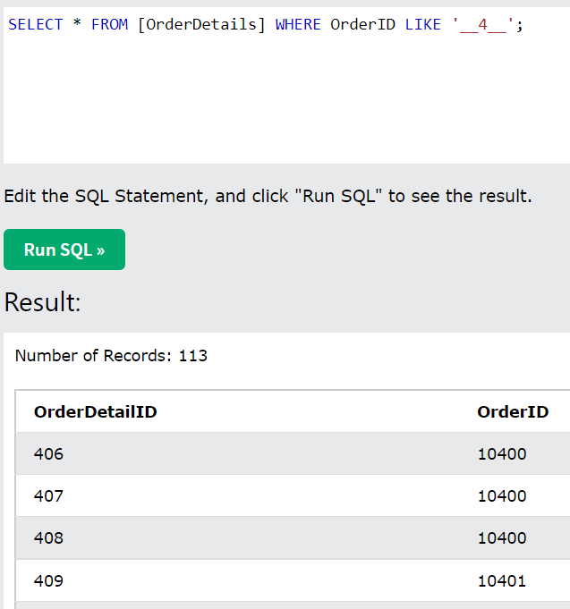
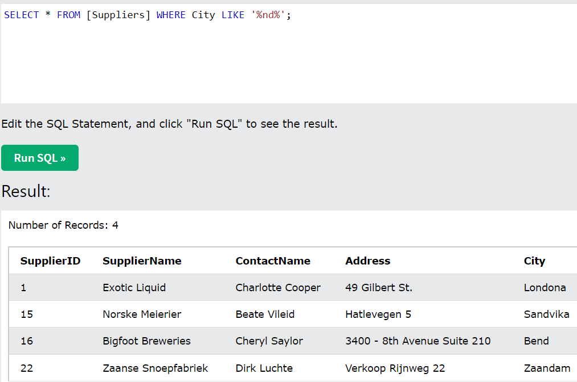
● | 와일드카드 |  | 검색 조건에서 LIKE사용
 | 한글자 _
 | 전부다 %

 | %사과 | 사과맛우유 검색안됨
 | 사과% | 맛있는사과 검색안됨
 | %사과% | 사과 들어가면 다 검색됨

 | __사과 | 맛있는사과 검색안됨
 | _사과 | 천사과 같은 것만 검색됨
 | 사과___ | 사과 뒤에 3글자만 검색됨

 | 예제
 | li로시작해서 추가로 2그라가 들어가는 경우만 검색하고 싶은 경우
 | WHERE 컬럼명 LIKE 'li__%'

